关系图
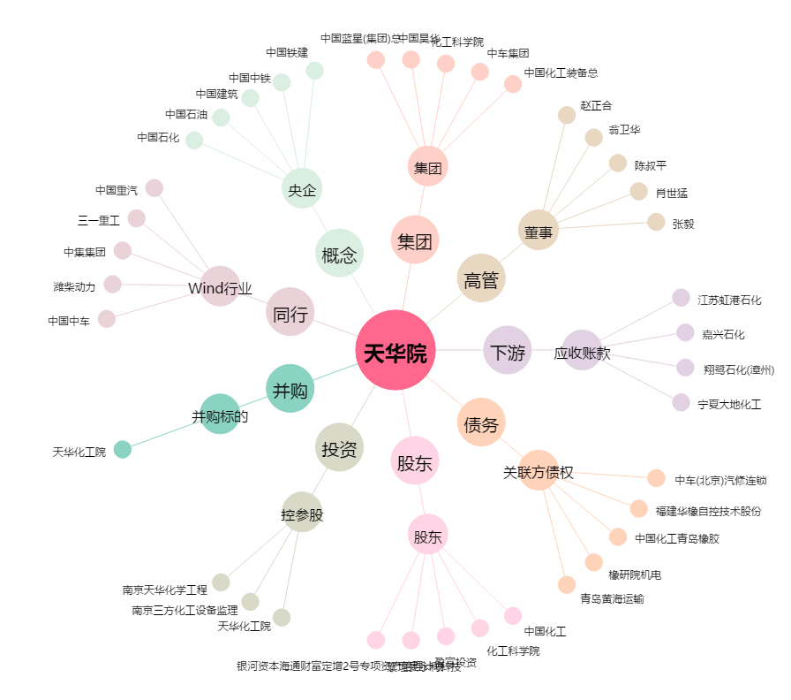
天华院[600579.SH] - 关系概览图

